DASHBOARDS_prazo
Indicador PRAZO %
Curva S – Progresso Físico
ANÁLISE DO PLANO DE LONGO PRAZO
 |  | PLANEJADO
DURAÇÃO DECORRIDA
 | Data Status | Plan Acumulado | Exe Acumulado | Replan
 |  | 0.2% | 0.18%
 |  | 0.2% | 0.18%
 |  | 2.4% | 0.18%
 |  | 7.0% | 2.42%
 |  | 7.0% | 6.98%
 |  | 9.3% | 9.28%
 |  | 15.6% | 9.28%
 |  | 19.8% | 15.57%
 |  | 26.1% | 19.80%
 |  | 30.3% | 26.11%
 |  | 36.6% | 30.34%
 |  | 41.8% | 36.65%
 |  | 48.9% | 40.88%
 |  | 54.3% | 48.13%
 |  | 56.6% | 53.51%
 |  | 57.6% | 55.78%
 |  | 58.7% | 56.72%
 |  | 62.8% | 60.05%
 |  | 64.8% | 61.11%
 | 1.00 | 66.2% | 61.11% | 0.61114749102
 |  | 68.3% |  | 0.63489684372
 |  | 70.1% |  | 0.66563660583
 |  | 73.6% |  | 0.70081702467
 |  | 77.4% |  | 0.71872734031
 |  | 80.1% |  | 0.77101750626
 |  | 82.5% |  | 0.79606939312
 |  | 83.8% |  | 0.82226819529
 |  | 85.8% |  | 0.83590840809
 |  | 88.3% |  | 0.85825002977
 |  | 90.7% |  | 0.8757915635
 |  | 94.0% |  | 0.91123071288
 |  | 96.2% |  | 0.94623217199
 |  | 97.9% |  | 0.96333795727
 |  | 99.1% |  | 0.97464911961
 |  | 99.4% |  | 0.98596028196
 |  | 99.7% |  | 0.99727144431
 |  | 100.0% |  | 1.0000000069
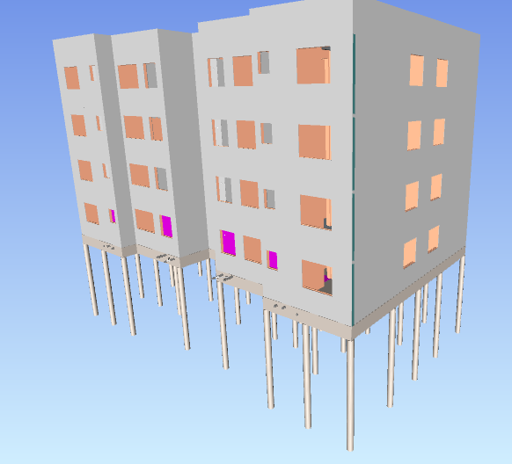
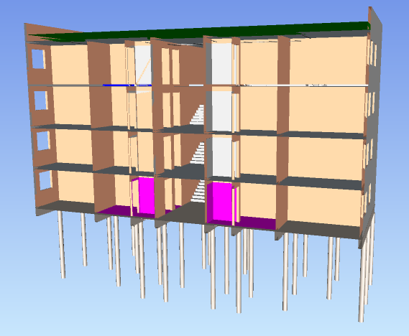
 | 54%
 | 92%

Avanço Físico Executado

 | 61%

Avanço Físico
Executado x Planejado
Histórico de Indicadores
% FÍSICO PLANEJADO | 66%
% FÍSICO EXECUTADO | 61%
 | 100%
 | 100%
 | 7%
 | 35%
 | 100%
 | 100%
 | 60%
 | 79%
 | 76%
 | 86%
 | 83%
 | 88%
 | 84%
 | 89%
 | 95%
 | 97%
 | 97%
 | 96%
 | 94%
 | 92%
Status – Desvio de Prazo

 | -5%

 | 15 dias

 |  | EXECUTADO

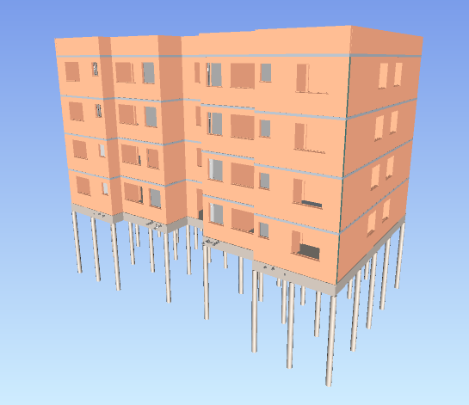
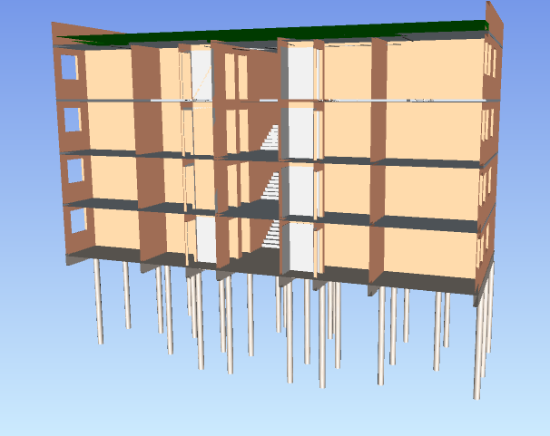

ANÁLISE DO PLANO DE MÉDIO PRAZO
Indicador
PRAZO MENSAL %
Terminalidade e Aderência ao Lote
Análise Semanal – PPC %
Avanço Físico - Executado x Planejado (Mês)
% FÍSICO PLANEJADO | 6%
% FÍSICO EXECUTADO | 5%
TERMINALIDADE | 50%
ADERÊNCIA AO LOTE | 61%
PPC 17 | 80%
PPC 18 | 88%
PPC 19 | 87%
PPC 20 | 75%
 | 83%

Avanço Físico do Mês

 | 5%

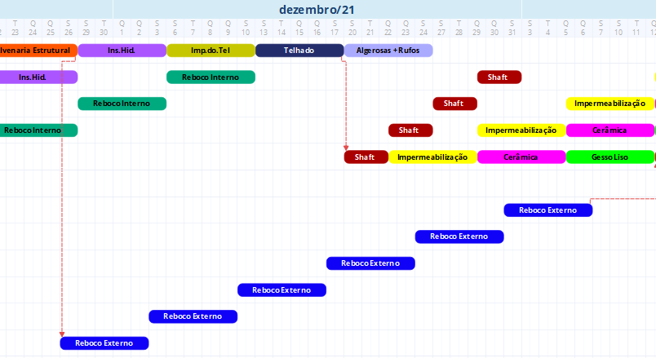

RITMO
 |  |  |  | PLANEJADO |  | EXECUTADO
 |  |  | SEMANAS
Nome | Instalações Hidrossanitárias

INSTALAÇÕES HIDROSSANITÁRIAS
 | Planejado | Executado
7
8
9
10
11
12 | 1
13 | 2 | 1
14 | 3 | 2
15 | 4 | 3
16 | 5 | 4
17 |  | 5
Rótulos de Linha | Soma de Duração | Contagem de Localização
12 | 5 | 1
13 | 5 | 1
14 | 5 | 1
15 | 5 | 1 | 7 | 0 |  | 0
16 | 5 | 1 | 8 | 0 |  | 0
Total Geral | 25 | 5 | 9 | 0 |  | 0
 |  |  | 10 | 0 |  | 0
 |  |  | 11 | 0 |  | 0
Nome | Instalações Hidrossanitárias |  | 12 | 1 | 1 | 0
 |  |  | 13 | 1 | 2 | 1 | 1
Rótulos de Linha | Soma de DURAÇÃO EXE | Contagem de Localização | 14 | 1 | 3 | 1 | 2
13 | 5 | 1 | 15 | 1 | 4 | 1 | 3
14 | 5 | 1 | 16 | 1 | 5 | 1 | 4
15 | 5 | 1 | 17 |  |  | 1 | 5
16 | 6 | 1
17 | 6 | 1
Total Geral | 27 | 5

CURVA S
CURVA S - EMPREENDIMENTO NATBIM
 | Data Status |  | Exe Acumulado | Projeção
 |  | 0.2% | 0.18%
 |  | 0.2% | 0.18%
 |  | 2.4% | 0.18%
 |  | 7.0% | 2.42%
 |  | 7.0% | 6.98%
 |  | 9.3% | 9.28%
 |  | 15.6% | 9.28%
 |  | 19.8% | 15.57%
 |  | 26.1% | 19.80%
 |  | 30.3% | 26.11%
 |  | 36.6% | 30.34%
 |  | 41.8% | 36.65%
 |  | 48.9% | 40.88%
 |  | 54.3% | 48.13%
 |  | 56.6% | 53.51%
 |  | 57.6% | 55.78%
 |  | 58.7% | 56.72%
 |  | 62.8% | 60.05%
 |  | 64.8% | 61.11%
 | 1.00 | 66.2% | 61.11% | 0.61114749102
 |  | 68.3% |  | 0.63489684372
 |  | 70.1% |  | 0.66563660583
 |  | 73.6% |  | 0.70081702467
 |  | 77.4% |  | 0.71872734031
 |  | 80.1% |  | 0.77101750626
 |  | 82.5% |  | 0.79606939312
 |  | 83.8% |  | 0.82226819529
 |  | 85.8% |  | 0.83590840809
 |  | 88.3% |  | 0.85825002977
 |  | 90.7% |  | 0.8757915635
 |  | 94.0% |  | 0.91123071288
 |  | 96.2% |  | 0.94623217199
 |  | 97.9% |  | 0.96333795727
 |  | 99.1% |  | 0.97464911961
 |  | 99.4% |  | 0.98596028196
 |  | 99.7% |  | 0.99727144431
 |  | 100.0% |  | 1.0000000069
Data de Status | 2021-12-31 | PLANEJADO |  |  |  | EXECUTADO |  |  |  | PREVISÃO |  |  |  | INDICADORES
 | SEMANA | R$ semana | R$ acumulado | % semana | % acumulado | R$ semana | R$ acumulado | % semana | % acumulado | R$ semana | R$ acumulado | % semana | % acumulado
 | 1 | 2,720.55 | 2,720.55 | 0.2% | 0.2% | 2,720.55 | 2,720.55 | 0.18% | 0.18% |  |  |  |  | 100%
 | 2 | - | 2,720.55 | 0.0% | 0.2% | - | 2,720.55 | 0.00% | 0.18% |  |  |  |  | 100%
 | 3 | 34,356.19 | 37,076.73 | 2.2% | 2.4% | - | 2,720.55 | 0.00% | 0.18% |  |  |  |  | 7%
 | 4 | 70,046.69 | 107,123.42 | 4.6% | 7.0% | 34,356.19 | 37,076.74 | 2.24% | 2.42% |  |  |  |  | 35%
 | 5 | 350.00 | 107,473.42 | 0.0% | 7.0% | 70,046.69 | 107,123.43 | 4.56% | 6.98% |  |  |  |  | 100%
 | 6 | 34,912.21 | 142,385.63 | 2.3% | 9.3% | 35,262.21 | 142,385.64 | 2.30% | 9.28% |  |  |  |  | 100%
 | 7 | 96,573.61 | 238,959.24 | 6.3% | 15.6% | - | 142,385.64 | 0.00% | 9.28% |  |  |  |  | 60%
 | 8 | 64,892.03 | 303,851.27 | 4.2% | 19.8% | 96,573.61 | 238,959.25 | 6.29% | 15.57% |  |  |  |  | 79%
 | 9 | 96,851.74 | 400,703.01 | 6.3% | 26.1% | 64,892.03 | 303,851.28 | 4.23% | 19.80% |  |  |  |  | 76%
 | 10 | 64,892.03 | 465,595.04 | 4.2% | 30.3% | 96,851.74 | 400,703.02 | 6.31% | 26.11% |  |  |  |  | 86%
 | 11 | 96,851.74 | 562,446.78 | 6.3% | 36.6% | 64,892.03 | 465,595.05 | 4.23% | 30.34% |  |  |  |  | 83%
 | 12 | 78,347.92 | 640,794.69 | 5.1% | 41.8% | 96,851.74 | 562,446.79 | 6.31% | 36.65% |  |  |  |  | 88%
 | 13 | 110,307.63 | 751,102.32 | 7.2% | 48.9% | 64,892.03 | 627,338.82 | 4.23% | 40.88% |  |  |  |  | 84%
 | 14 | 82,628.07 | 833,730.39 | 5.4% | 54.3% | 111,291.77 | 738,630.59 | 7.25% | 48.13% |  |  |  |  | 89%
 | 15 | 34,692.87 | 868,423.26 | 2.3% | 56.6% | 82,628.07 | 821,258.66 | 5.38% | 53.51% |  |  |  |  | 95%
 | 16 | 15,022.78 | 883,446.04 | 1.0% | 57.6% | 34,692.87 | 855,951.53 | 2.26% | 55.78% |  |  |  |  | 97%
 | 17 | 16,834.56 | 900,280.61 | 1.1% | 58.7% | 14,440.03 | 870,391.56 | 0.94% | 56.72% |  |  |  |  | 97%
 | 18 | 63,707.43 | 963,988.03 | 4.2% | 62.8% | 51,093.03 | 921,484.59 | 3.33% | 60.05% |  |  |  |  | 96%
 | 19 | 30,296.56 | 994,284.59 | 2.0% | 64.8% | 16,411.00 | 937,895.59 | 1.07% | 61.11% |  |  |  |  | 94%
1.00 | 20 | 21,955.75 | 1,016,240.34 | 1.4% | 66.2% | - | 937,895.59 | 0.00% | 61.11% |  | 937,896 | 0.00% | 61.11% | 92%
 | 21 | 31,780 | 1,048,021 | 2.07% | 68.3% | 0 |  | 0.00% |  | 36,447 | 974,342 | 2.37% | 63.49% |  | 93%
 | 100%
 | 100%
 | 7%
 | 35%
 | 100%
 | 100%
 | 60%
 | 79%
 | 76%
 | 86%
 | 83%
 | 88%
 | 84%
 | 89%
 | 95%
 | 97%
 | 97%
 | 96%
 | 94%
 | 92%
 | 22 | 27,486 | 1,075,507 | 1.79% | 70.1% | 0 |  | 0.00% |  | 47,175 | 1,021,517 | 3.07% | 66.56% |  | 95%
 | 23 | 53,986 | 1,129,493 | 3.52% | 73.6% | 0 |  | 0.00% |  | 53,990 | 1,075,507 | 3.52% | 70.08% |  | 95%
 | 24 | 58,881 | 1,188,374 | 3.84% | 77.4% | 0 |  | 0.00% |  | 27,486 | 1,102,993 | 1.79% | 71.87% |  | 93%
 | 25 | 40,743 | 1,229,117 | 2.65% | 80.1% | 0 |  | 0.00% |  | 80,247 | 1,183,240 | 5.23% | 77.10% |  | 96%
 | 26 | 37,549 | 1,266,667 | 2.45% | 82.5% | 0 |  | 0.00% |  | 38,446 | 1,221,685 | 2.51% | 79.61% |  | 96%
 | 27 | 20,123 | 1,286,790 | 1.31% | 83.8% | 0 |  | 0.00% |  | 40,206 | 1,261,891 | 2.62% | 82.23% |  | 98%
 | 28 | 30,598 | 1,317,388 | 1.99% | 85.8% | 0 |  | 0.00% |  | 20,933 | 1,282,824 | 1.36% | 83.59% |  | 97%
 | 29 | 37,507 | 1,354,895 | 2.44% | 88.3% | 0 |  | 0.00% |  | 34,287 | 1,317,111 | 2.23% | 85.83% |  | 97%
 | 30 | 36,641 | 1,391,536 | 2.39% | 90.7% | 0 |  | 0.00% |  | 26,920 | 1,344,031 | 1.75% | 87.58% |  | 97%
 | 31 | 50,488 | 1,442,024 | 3.29% | 94.0% | 0 |  | 0.00% |  | 54,387 | 1,398,417 | 3.54% | 91.12% |  | 97%
 | 32 | 33,770 | 1,475,795 | 2.20% | 96.2% | 0 |  | 0.00% |  | 53,715 | 1,452,132 | 3.50% | 94.62% |  | 98%
 | 33 | 26,251 | 1,502,046 | 1.71% | 97.9% | 0 |  | 0.00% |  | 26,251 | 1,478,384 | 1.71% | 96.33% |  | 98%
 | 34 | 19,539 | 1,521,585 | 1.27% | 99.1% | 0 |  | 0.00% |  | 17,359 | 1,495,742 | 1.13% | 97.46% |  | 98%
 | 35 | 3,687 | 1,525,272 | 0.24% | 99.4% | 0 |  | 0.00% |  | 17,359 | 1,513,101 | 1.13% | 98.60% |  | 99%
 | 36 | 4,687 | 1,529,960 | 0.31% | 99.7% | 0 |  | 0.00% |  | 17,359 | 1,530,460 | 1.13% | 99.73% |  | 100%
 | 37 | 4,687 | 1,534,647 | 0.31% | 100.0% | 0 |  | 0.00% |  | 4,187 | 1,534,647 | 0.27% | 100.00% |  | 100%
 |  | 1,534,647

